宛名印刷注文
 | 宛名印刷用入力表

※ | 宛名印刷をご注文されるお客様のお名前を入力してください。
 |  | ↓
 | ご注文者氏名 | 髙田 仁

※注意１
 | シートが 「個人用」 「法人用（御中）」 「法人用（様）」 の３つに分かれています。
 | 該当のシートに入力してください。

※注意２
 | 文字数が指定されている項目があります。
 | 指定文字数を大きく超えると印刷される文字が小さくなりますので
 | なるべく指定文字数以内でお願いします。
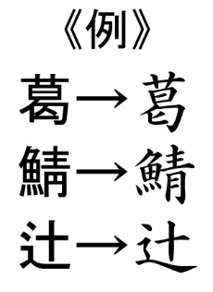
※注意３
◎異字体について
 | 宛名印刷の書体は「楷書」となります。
 | 文字によりましてはご入力の表記と異なる字体となる場合がございます。
 | 右図参照→
 | ※字体は異なりますが、字種は同じです。
 | 何とぞご了承のほどお願い申し上げます。

